地点図
地点18 | おゆみ野南1丁目交差点付近（地点）

 | 全体図

 |  | 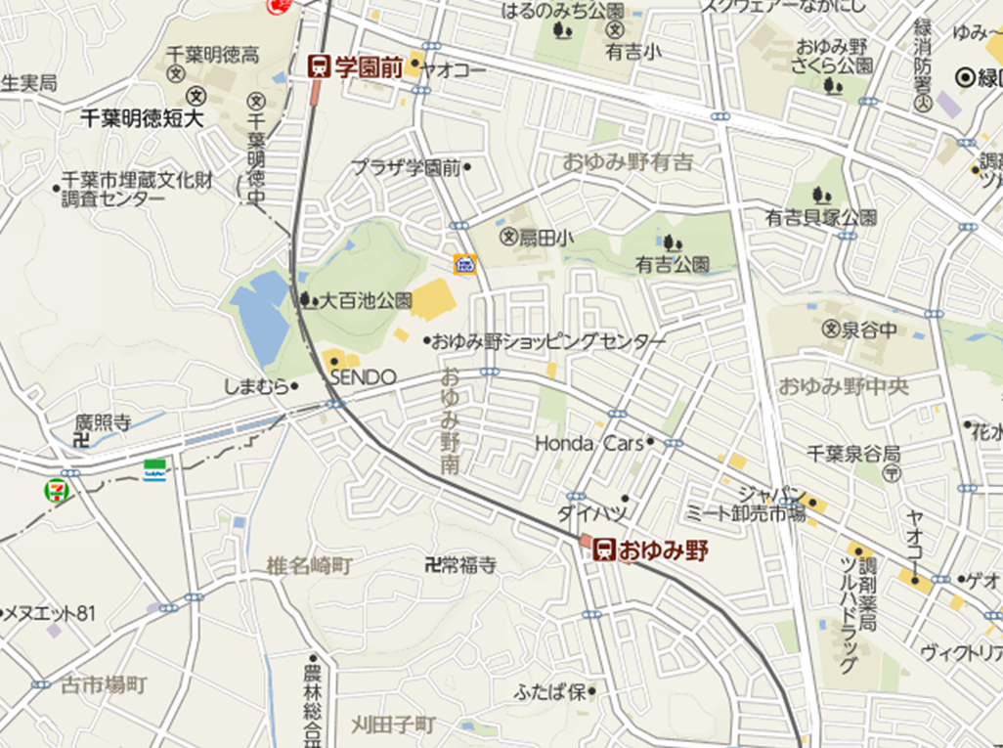 広域.png

400 m

 | 詳細図

 |  | 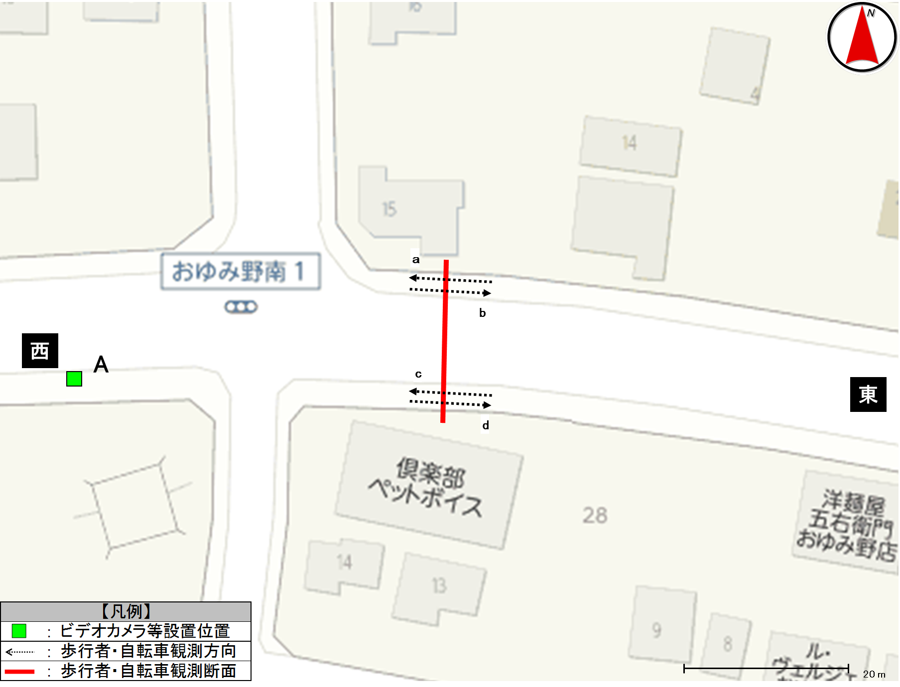 詳細.png

歩行者類流動図
歩行者類流動図 |  | 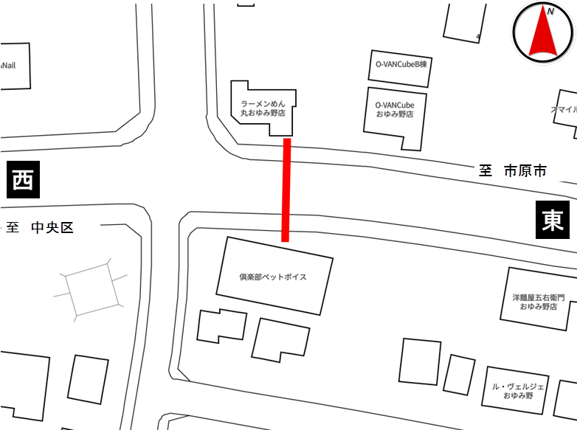

種別 | 平日
地点番号 | 18
調査地点 | おゆみ野南1丁目交差点付近（地点）
調査日 | 2020-11-27
調査時間 | 7:00～19:00
天候 | 雨後曇
※緑は歩行者及び歩道通行の自転車、赤は車道通行の自転車
《12時間計》

計331
(歩167)
(自164)
158
(歩76)
(自82)
173
(歩91)
(自82)

西
3
計27
24

23
計23
0
東
57
(歩34)
(自23)
60
(歩29)
(自31)
※歩：歩行者
※自：自転車
計117
(歩63)
(自54)

※緑は歩行者及び歩道通行の自転車、赤は車道通行の自転車
《ピーク時；17:00～18:00》

計56
(歩34)
(自22)
24
(歩16)
(自8)
32
(歩18)
(自14)

西
0
計5
5

2
0
計2
東
3
(歩3)
(自0)
計14
(歩6)
(自8)
11
(歩3)
(自8)
※歩：歩行者
※自：自転車

歩行者類交通集計表
交通量調査結果集計表＜歩行者類＞（10分間値）
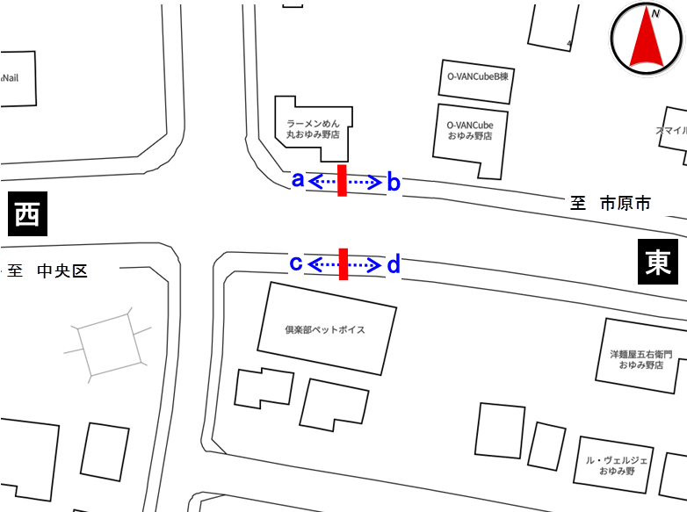
平日

地点番号： |  | 18

調査地点： |  | おゆみ野南1丁目交差点付近（地点）

調査年月日： |  | 令和元年11月27日（水）

天候： |  | 雨後曇

※表中のベージュ部分は合計が最大の箇所を示す

 | 方向 | a方向 |  |  |  | b方向 |  |  |  | 断面計（a+b）
 | 分類 | 歩行者 | 自転車 (歩道） | 自転車 (車道） | 合計 | 歩行者 | 自転車 (歩道） | 自転車 (車道） | 合計 | 歩行者 | 自転車 (歩道） | 自転車 (車道） | 合計
時間
7:00～7:10 |  | 0 | 1 | 1 | 2 | 0 | 1 | 0 | 1 | 0 | 2 | 1 | 3
7:10～7:20 |  | 1 | 1 | 0 | 2 | 1 | 0 | 0 | 1 | 2 | 1 | 0 | 3
7:20～7:30 |  | 0 | 0 | 1 | 1 | 0 | 0 | 0 | 0 | 0 | 0 | 1 | 1
7:30～7:40 |  | 1 | 0 | 0 | 1 | 0 | 1 | 1 | 2 | 1 | 1 | 1 | 3
7:40～7:50 |  | 0 | 1 | 0 | 1 | 1 | 1 | 2 | 4 | 1 | 2 | 2 | 5
7:50～8:00 |  | 1 | 3 | 0 | 4 | 0 | 1 | 0 | 1 | 1 | 4 | 0 | 5
7:00～8:00 |  | 3 | 6 | 2 | 11 | 2 | 4 | 3 | 9 | 5 | 10 | 5 | 20
8:00～8:10 |  | 0 | 16 | 0 | 16 | 0 | 0 | 0 | 0 | 0 | 16 | 0 | 16
8:10～8:20 |  | 1 | 2 | 0 | 3 | 0 | 3 | 0 | 3 | 1 | 5 | 0 | 6
8:20～8:30 |  | 1 | 0 | 0 | 1 | 0 | 0 | 0 | 0 | 1 | 0 | 0 | 1
8:30～8:40 |  | 2 | 0 | 0 | 2 | 0 | 0 | 1 | 1 | 2 | 0 | 1 | 3
8:40～8:50 |  | 0 | 0 | 0 | 0 | 0 | 1 | 1 | 2 | 0 | 1 | 1 | 2
8:50～9:00 |  | 1 | 1 | 0 | 2 | 0 | 0 | 0 | 0 | 1 | 1 | 0 | 2
8:00～9:00 |  | 5 | 19 | 0 | 24 | 0 | 4 | 2 | 6 | 5 | 23 | 2 | 30
9:00～10:00 |  | 3 | 4 | 0 | 7 | 0 | 5 | 1 | 6 | 3 | 9 | 1 | 13
10:00～11:00 |  | 12 | 4 | 0 | 16 | 5 | 6 | 0 | 11 | 17 | 10 | 0 | 27
11:00～12:00 |  | 1 | 4 | 0 | 5 | 10 | 1 | 1 | 12 | 11 | 5 | 1 | 17
12:00～13:00 |  | 3 | 1 | 0 | 4 | 4 | 4 | 2 | 10 | 7 | 5 | 2 | 14
13:00～14:00 |  | 10 | 7 | 0 | 17 | 6 | 2 | 0 | 8 | 16 | 9 | 0 | 25
14:00～15:00 |  | 2 | 7 | 0 | 9 | 4 | 3 | 0 | 7 | 6 | 10 | 0 | 16
15:00～16:00 |  | 3 | 8 | 0 | 11 | 10 | 9 | 3 | 22 | 13 | 17 | 3 | 33
16:00～17:00 |  | 9 | 6 | 1 | 16 | 18 | 15 | 2 | 35 | 27 | 21 | 3 | 51
17:00～17:10 |  | 1 | 2 | 0 | 3 | 1 | 2 | 2 | 5 | 2 | 4 | 2 | 8
17:10～17:20 |  | 3 | 3 | 0 | 6 | 4 | 1 | 0 | 5 | 7 | 4 | 0 | 11
17:20～17:30 |  | 5 | 0 | 0 | 5 | 4 | 4 | 0 | 8 | 9 | 4 | 0 | 13
17:30～17:40 |  | 3 | 0 | 0 | 3 | 1 | 2 | 0 | 3 | 4 | 2 | 0 | 6
17:40～17:50 |  | 3 | 1 | 0 | 4 | 7 | 3 | 3 | 13 | 10 | 4 | 3 | 17
17:50～18:00 |  | 1 | 2 | 0 | 3 | 1 | 2 | 0 | 3 | 2 | 4 | 0 | 6
17:00～18:00 |  | 16 | 8 | 0 | 24 | 18 | 14 | 5 | 37 | 34 | 22 | 5 | 61
18:00～18:10 |  | 0 | 1 | 0 | 1 | 4 | 2 | 0 | 6 | 4 | 3 | 0 | 7
18:10～18:20 |  | 2 | 3 | 0 | 5 | 1 | 4 | 1 | 6 | 3 | 7 | 1 | 11
18:20～18:30 |  | 1 | 1 | 0 | 2 | 1 | 3 | 0 | 4 | 2 | 4 | 0 | 6
18:30～18:40 |  | 3 | 1 | 0 | 4 | 3 | 2 | 1 | 6 | 6 | 3 | 1 | 10
18:40～18:50 |  | 2 | 1 | 0 | 3 | 1 | 1 | 1 | 3 | 3 | 2 | 1 | 6
18:50～19:00 |  | 1 | 1 | 0 | 2 | 4 | 3 | 2 | 9 | 5 | 4 | 2 | 11
18:00～19:00 |  | 9 | 8 | 0 | 17 | 14 | 15 | 5 | 34 | 23 | 23 | 5 | 51
朝ピーク計（7-9) |  | 8 | 25 | 2 | 35 | 2 | 8 | 5 | 15 | 10 | 33 | 7 | 50
夕ピーク計(17-19) |  | 25 | 16 | 0 | 41 | 32 | 29 | 10 | 71 | 57 | 45 | 10 | 112

12時間計(7-19) |  | 76 | 82 | 3 | 161 | 91 | 82 | 24 | 197 | 167 | 164 | 27 | 358
 | 方向 | ｃ方向 |  |  |  | d方向 |  |  |  | 断面計（c+d） |  |  |  | 地点計
 | 分類 | 歩行者 | 自転車 (歩道） | 自転車 (車道） | 合計 | 歩行者 | 自転車 (歩道） | 自転車 (車道） | 合計 | 歩行者 | 自転車 (歩道） | 自転車 (車道） | 合計 | 歩行者 | 自転車 (歩道） | 自転車 (車道） | 合計
時間
7:00～7:10 |  | 0 | 0 | 3 | 3 | 1 | 0 | 0 | 1 | 1 | 0 | 3 | 4 | 1 | 2 | 4 | 7
7:10～7:20 |  | 0 | 0 | 0 | 0 | 0 | 1 | 0 | 1 | 0 | 1 | 0 | 1 | 2 | 2 | 0 | 4
7:20～7:30 |  | 0 | 0 | 1 | 1 | 0 | 0 | 0 | 0 | 0 | 0 | 1 | 1 | 0 | 0 | 2 | 2
7:30～7:40 |  | 0 | 0 | 0 | 0 | 0 | 0 | 0 | 0 | 0 | 0 | 0 | 0 | 1 | 1 | 1 | 3
7:40～7:50 |  | 1 | 1 | 1 | 3 | 0 | 0 | 0 | 0 | 1 | 1 | 1 | 3 | 2 | 3 | 3 | 8
7:50～8:00 |  | 0 | 5 | 0 | 5 | 0 | 2 | 0 | 2 | 0 | 7 | 0 | 7 | 1 | 11 | 0 | 12
7:00～8:00 |  | 1 | 6 | 5 | 12 | 1 | 3 | 0 | 4 | 2 | 9 | 5 | 16 | 7 | 19 | 10 | 36
8:00～8:10 |  | 0 | 1 | 0 | 1 | 0 | 0 | 0 | 0 | 0 | 1 | 0 | 1 | 0 | 17 | 0 | 17
8:10～8:20 |  | 0 | 1 | 4 | 5 | 0 | 1 | 0 | 1 | 0 | 2 | 4 | 6 | 1 | 7 | 4 | 12
8:20～8:30 |  | 0 | 1 | 0 | 1 | 0 | 0 | 0 | 0 | 0 | 1 | 0 | 1 | 1 | 1 | 0 | 2
8:30～8:40 |  | 0 | 0 | 0 | 0 | 0 | 0 | 0 | 0 | 0 | 0 | 0 | 0 | 2 | 0 | 1 | 3
8:40～8:50 |  | 1 | 1 | 0 | 2 | 1 | 0 | 0 | 1 | 2 | 1 | 0 | 3 | 2 | 2 | 1 | 5
8:50～9:00 |  | 0 | 2 | 0 | 2 | 0 | 0 | 0 | 0 | 0 | 2 | 0 | 2 | 1 | 3 | 0 | 4
8:00～9:00 |  | 1 | 6 | 4 | 11 | 1 | 1 | 0 | 2 | 2 | 7 | 4 | 13 | 7 | 30 | 6 | 43
9:00～10:00 |  | 3 | 1 | 0 | 4 | 2 | 1 | 0 | 3 | 5 | 2 | 0 | 7 | 8 | 11 | 1 | 20
10:00～11:00 |  | 1 | 1 | 1 | 3 | 4 | 2 | 0 | 6 | 5 | 3 | 1 | 9 | 22 | 13 | 1 | 36
11:00～12:00 |  | 4 | 2 | 1 | 7 | 4 | 1 | 0 | 5 | 8 | 3 | 1 | 12 | 19 | 8 | 2 | 29
12:00～13:00 |  | 0 | 1 | 1 | 2 | 2 | 0 | 0 | 2 | 2 | 1 | 1 | 4 | 9 | 6 | 3 | 18
13:00～14:00 |  | 1 | 0 | 2 | 3 | 2 | 0 | 0 | 2 | 3 | 0 | 2 | 5 | 19 | 9 | 2 | 30
14:00～15:00 |  | 2 | 0 | 0 | 2 | 0 | 1 | 0 | 1 | 2 | 1 | 0 | 3 | 8 | 11 | 0 | 19
15:00～16:00 |  | 6 | 3 | 2 | 11 | 2 | 6 | 0 | 8 | 8 | 9 | 2 | 19 | 21 | 26 | 5 | 52
16:00～17:00 |  | 4 | 2 | 2 | 8 | 3 | 3 | 0 | 6 | 7 | 5 | 2 | 14 | 34 | 26 | 5 | 65
17:00～17:10 |  | 1 | 0 | 1 | 2 | 0 | 3 | 0 | 3 | 1 | 3 | 1 | 5 | 3 | 7 | 3 | 13
17:10～17:20 |  | 2 | 0 | 0 | 2 | 1 | 0 | 0 | 1 | 3 | 0 | 0 | 3 | 10 | 4 | 0 | 14
17:20～17:30 |  | 0 | 0 | 1 | 1 | 0 | 1 | 0 | 1 | 0 | 1 | 1 | 2 | 9 | 5 | 1 | 15
17:30～17:40 |  | 0 | 0 | 0 | 0 | 1 | 1 | 0 | 2 | 1 | 1 | 0 | 2 | 5 | 3 | 0 | 8
17:40～17:50 |  | 0 | 0 | 0 | 0 | 1 | 2 | 0 | 3 | 1 | 2 | 0 | 3 | 11 | 6 | 3 | 20
17:50～18:00 |  | 0 | 0 | 0 | 0 | 0 | 1 | 0 | 1 | 0 | 1 | 0 | 1 | 2 | 5 | 0 | 7
17:00～18:00 |  | 3 | 0 | 2 | 5 | 3 | 8 | 0 | 11 | 6 | 8 | 2 | 16 | 40 | 30 | 7 | 77
18:00～18:10 |  | 0 | 0 | 0 | 0 | 1 | 0 | 0 | 1 | 1 | 0 | 0 | 1 | 5 | 3 | 0 | 8
18:10～18:20 |  | 0 | 1 | 1 | 2 | 1 | 1 | 0 | 2 | 1 | 2 | 1 | 4 | 4 | 9 | 2 | 15
18:20～18:30 |  | 1 | 0 | 0 | 1 | 1 | 3 | 0 | 4 | 2 | 3 | 0 | 5 | 4 | 7 | 0 | 11
18:30～18:40 |  | 1 | 0 | 1 | 2 | 2 | 0 | 0 | 2 | 3 | 0 | 1 | 4 | 9 | 3 | 2 | 14
18:40～18:50 |  | 3 | 0 | 1 | 4 | 0 | 0 | 0 | 0 | 3 | 0 | 1 | 4 | 6 | 2 | 2 | 10
18:50～19:00 |  | 3 | 0 | 0 | 3 | 0 | 1 | 0 | 1 | 3 | 1 | 0 | 4 | 8 | 5 | 2 | 15
18:00～19:00 |  | 8 | 1 | 3 | 12 | 5 | 5 | 0 | 10 | 13 | 6 | 3 | 22 | 36 | 29 | 8 | 73

朝ピーク計（7-9) |  | 2 | 12 | 9 | 23 | 2 | 4 | 0 | 6 | 4 | 16 | 9 | 29 | 14 | 49 | 16 | 79
夕ピーク計(17-19) |  | 11 | 1 | 5 | 17 | 8 | 13 | 0 | 21 | 19 | 14 | 5 | 38 | 76 | 59 | 15 | 150
12時間計(7-19) |  | 34 | 23 | 23 | 80 | 29 | 31 | 0 | 60 | 63 | 54 | 23 | 140 | 230 | 218 | 50 | 498

歩行者類交通量時間変動図
交通量調査結果集計表＜歩行者類＞（1時間値）

平日

地点番号： |  | 18

調査地点： |  | おゆみ野南1丁目交差点付近（地点）

調査年月日： |  | 令和元年11月27日（水）

天候： |  | 雨後曇

※表中のベージュ部分は合計が最大の箇所を示す

a方向
 | 歩行者 | 自転車(歩道） | 自転車(車道）
7 | 3 | 6 | 2
8 | 5 | 19 | 0
9 | 3 | 4 | 0
10 | 12 | 4 | 0
11 | 1 | 4 | 0
12 | 3 | 1 | 0
13 | 10 | 7 | 0
14 | 2 | 7 | 0
15 | 3 | 8 | 0
16 | 9 | 6 | 1
17 | 16 | 8 | 0
18 | 9 | 8 | 0
 | 方向 | a方向
 | 分類 | 歩行者 | 自転車 (歩道） | 自転車 (車道） | 合計
時間 |  |  |  |  |  |  | 歩行者 | 自転車(歩道） | 自転車(車道）
7:00～8:00 |  | 3 | 6 | 2 | 11 | 7 | 3 | 6 | 2 | 7:00～8:00
8:00～9:00 |  | 5 | 19 | 0 | 24 | 8 | 5 | 19 | 0 | 8:00～9:00
9:00～10:00 |  | 3 | 4 | 0 | 7 | 9 | 3 | 4 | 0 | 9:00～10:00
10:00～11:00 |  | 12 | 4 | 0 | 16 | 10 | 12 | 4 | 0 | 10:00～11:00
11:00～12:00 |  | 1 | 4 | 0 | 5 | 11 | 1 | 4 | 0 | 11:00～12:00
12:00～13:00 |  | 3 | 1 | 0 | 4 | 12 | 3 | 1 | 0 | 12:00～13:00
13:00～14:00 |  | 10 | 7 | 0 | 17 | 13 | 10 | 7 | 0 | 13:00～14:00
14:00～15:00 |  | 2 | 7 | 0 | 9 | 14 | 2 | 7 | 0 | 14:00～15:00
15:00～16:00 |  | 3 | 8 | 0 | 11 | 15 | 3 | 8 | 0 | 15:00～16:00
16:00～17:00 |  | 9 | 6 | 1 | 16 | 16 | 9 | 6 | 1 | 16:00～17:00
17:00～18:00 |  | 16 | 8 | 0 | 24 | 17 | 16 | 8 | 0 | 17:00～18:00
18:00～19:00 |  | 9 | 8 | 0 | 17 | 18 | 9 | 8 | 0 | 18:00～19:00
朝ピーク計（7-9) |  | 8 | 25 | 2 | 35
夕ピーク計(17-19) |  | 25 | 16 | 0 | 41
12時間計(7-19) |  | 76 | 82 | 3 | 161
b方向
 | 歩行者 | 自転車(歩道） | 自転車(車道）
7 | 2 | 4 | 3
8 | 0 | 4 | 2
9 | 0 | 5 | 1
10 | 5 | 6 | 0
11 | 10 | 1 | 1
12 | 4 | 4 | 2
13 | 6 | 2 | 0
14 | 4 | 3 | 0
15 | 10 | 9 | 3
16 | 18 | 15 | 2
17 | 18 | 14 | 5
18 | 14 | 15 | 5
 | 方向 | b方向
 | 分類 | 歩行者 | 自転車 (歩道） | 自転車 (車道） | 合計
時間 |  |  |  |  |  |  | 歩行者 | 自転車(歩道） | 自転車(車道）
7:00～8:00 |  | 2 | 4 | 3 | 9 | 7 | 2 | 4 | 3 | 7:00～8:00
8:00～9:00 |  | 0 | 4 | 2 | 6 | 8 | 0 | 4 | 2 | 8:00～9:00
9:00～10:00 |  | 0 | 5 | 1 | 6 | 9 | 0 | 5 | 1 | 9:00～10:00
10:00～11:00 |  | 5 | 6 | 0 | 11 | 10 | 5 | 6 | 0 | 10:00～11:00
11:00～12:00 |  | 10 | 1 | 1 | 12 | 11 | 10 | 1 | 1 | 11:00～12:00
12:00～13:00 |  | 4 | 4 | 2 | 10 | 12 | 4 | 4 | 2 | 12:00～13:00
13:00～14:00 |  | 6 | 2 | 0 | 8 | 13 | 6 | 2 | 0 | 13:00～14:00
14:00～15:00 |  | 4 | 3 | 0 | 7 | 14 | 4 | 3 | 0 | 14:00～15:00
15:00～16:00 |  | 10 | 9 | 3 | 22 | 15 | 10 | 9 | 3 | 15:00～16:00
16:00～17:00 |  | 18 | 15 | 2 | 35 | 16 | 18 | 15 | 2 | 16:00～17:00
17:00～18:00 |  | 18 | 14 | 5 | 37 | 17 | 18 | 14 | 5 | 17:00～18:00
18:00～19:00 |  | 14 | 15 | 5 | 34 | 18 | 14 | 15 | 5 | 18:00～19:00
朝ピーク計（7-9) |  | 2 | 8 | 5 | 15
夕ピーク計(17-19) |  | 32 | 29 | 10 | 71
12時間計(7-19) |  | 91 | 82 | 24 | 197
断面計（a+b）
 | 歩行者 | 自転車(歩道） | 自転車(車道）
7 | 5 | 10 | 5
8 | 5 | 23 | 2
9 | 3 | 9 | 1
10 | 17 | 10 | 0
11 | 11 | 5 | 1
12 | 7 | 5 | 2
13 | 16 | 9 | 0
14 | 6 | 10 | 0
15 | 13 | 17 | 3
16 | 27 | 21 | 3
17 | 34 | 22 | 5
18 | 23 | 23 | 5
 | 方向 | 断面計（a+b）
 | 分類 | 歩行者 | 自転車 (歩道） | 自転車 (車道） | 合計
時間 |  |  |  |  |  |  | 歩行者 | 自転車(歩道） | 自転車(車道）
7:00～8:00 |  | 5 | 10 | 5 | 20 | 7 | 5 | 10 | 5 | 7:00～8:00
8:00～9:00 |  | 5 | 23 | 2 | 30 | 8 | 5 | 23 | 2 | 8:00～9:00
9:00～10:00 |  | 3 | 9 | 1 | 13 | 9 | 3 | 9 | 1 | 9:00～10:00
10:00～11:00 |  | 17 | 10 | 0 | 27 | 10 | 17 | 10 | 0 | 10:00～11:00
11:00～12:00 |  | 11 | 5 | 1 | 17 | 11 | 11 | 5 | 1 | 11:00～12:00
12:00～13:00 |  | 7 | 5 | 2 | 14 | 12 | 7 | 5 | 2 | 12:00～13:00
13:00～14:00 |  | 16 | 9 | 0 | 25 | 13 | 16 | 9 | 0 | 13:00～14:00
14:00～15:00 |  | 6 | 10 | 0 | 16 | 14 | 6 | 10 | 0 | 14:00～15:00
15:00～16:00 |  | 13 | 17 | 3 | 33 | 15 | 13 | 17 | 3 | 15:00～16:00
16:00～17:00 |  | 27 | 21 | 3 | 51 | 16 | 27 | 21 | 3 | 16:00～17:00
17:00～18:00 |  | 34 | 22 | 5 | 61 | 17 | 34 | 22 | 5 | 17:00～18:00
18:00～19:00 |  | 23 | 23 | 5 | 51 | 18 | 23 | 23 | 5 | 18:00～19:00
朝ピーク計（7-9) |  | 10 | 33 | 7 | 50
夕ピーク計(17-19) |  | 57 | 45 | 10 | 112
12時間計(7-19) |  | 167 | 164 | 27 | 358
ｃ方向
 | 歩行者 | 自転車(歩道） | 自転車(車道）
7 | 1 | 6 | 5
8 | 1 | 6 | 4
9 | 3 | 1 | 0
10 | 1 | 1 | 1
11 | 4 | 2 | 1
12 | 0 | 1 | 1
13 | 1 | 0 | 2
14 | 2 | 0 | 0
15 | 6 | 3 | 2
16 | 4 | 2 | 2
17 | 3 | 0 | 2
18 | 8 | 1 | 3
 | 方向 | ｃ方向
 | 分類 | 歩行者 | 自転車 (歩道） | 自転車 (車道） | 合計
時間 |  |  |  |  |  |  | 歩行者 | 自転車(歩道） | 自転車(車道）
7:00～8:00 |  | 1 | 6 | 5 | 12 | 7 | 1 | 6 | 5 | 7:00～8:00
8:00～9:00 |  | 1 | 6 | 4 | 11 | 8 | 1 | 6 | 4 | 8:00～9:00
9:00～10:00 |  | 3 | 1 | 0 | 4 | 9 | 3 | 1 | 0 | 9:00～10:00
10:00～11:00 |  | 1 | 1 | 1 | 3 | 10 | 1 | 1 | 1 | 10:00～11:00
11:00～12:00 |  | 4 | 2 | 1 | 7 | 11 | 4 | 2 | 1 | 11:00～12:00
12:00～13:00 |  | 0 | 1 | 1 | 2 | 12 | 0 | 1 | 1 | 12:00～13:00
13:00～14:00 |  | 1 | 0 | 2 | 3 | 13 | 1 | 0 | 2 | 13:00～14:00
14:00～15:00 |  | 2 | 0 | 0 | 2 | 14 | 2 | 0 | 0 | 14:00～15:00
15:00～16:00 |  | 6 | 3 | 2 | 11 | 15 | 6 | 3 | 2 | 15:00～16:00
16:00～17:00 |  | 4 | 2 | 2 | 8 | 16 | 4 | 2 | 2 | 16:00～17:00
17:00～18:00 |  | 3 | 0 | 2 | 5 | 17 | 3 | 0 | 2 | 17:00～18:00
18:00～19:00 |  | 8 | 1 | 3 | 12 | 18 | 8 | 1 | 3 | 18:00～19:00
朝ピーク計（7-9) |  | 2 | 12 | 9 | 23
夕ピーク計(17-19) |  | 11 | 1 | 5 | 17
12時間計(7-19) |  | 34 | 23 | 23 | 80
d方向
 | 歩行者 | 自転車(歩道） | 自転車(車道）
7 | 1 | 3 | 0
8 | 1 | 1 | 0
9 | 2 | 1 | 0
10 | 4 | 2 | 0
11 | 4 | 1 | 0
12 | 2 | 0 | 0
13 | 2 | 0 | 0
14 | 0 | 1 | 0
15 | 2 | 6 | 0
16 | 3 | 3 | 0
17 | 3 | 8 | 0
18 | 5 | 5 | 0
 | 方向 | d方向
 | 分類 | 歩行者 | 自転車 (歩道） | 自転車 (車道） | 合計
時間 |  |  |  |  |  |  | 歩行者 | 自転車(歩道） | 自転車(車道）
7:00～8:00 |  | 1 | 3 | 0 | 4 | 7 | 1 | 3 | 0 | 7:00～8:00
8:00～9:00 |  | 1 | 1 | 0 | 2 | 8 | 1 | 1 | 0 | 8:00～9:00
9:00～10:00 |  | 2 | 1 | 0 | 3 | 9 | 2 | 1 | 0 | 9:00～10:00
10:00～11:00 |  | 4 | 2 | 0 | 6 | 10 | 4 | 2 | 0 | 10:00～11:00
11:00～12:00 |  | 4 | 1 | 0 | 5 | 11 | 4 | 1 | 0 | 11:00～12:00
12:00～13:00 |  | 2 | 0 | 0 | 2 | 12 | 2 | 0 | 0 | 12:00～13:00
13:00～14:00 |  | 2 | 0 | 0 | 2 | 13 | 2 | 0 | 0 | 13:00～14:00
14:00～15:00 |  | 0 | 1 | 0 | 1 | 14 | 0 | 1 | 0 | 14:00～15:00
15:00～16:00 |  | 2 | 6 | 0 | 8 | 15 | 2 | 6 | 0 | 15:00～16:00
16:00～17:00 |  | 3 | 3 | 0 | 6 | 16 | 3 | 3 | 0 | 16:00～17:00
17:00～18:00 |  | 3 | 8 | 0 | 11 | 17 | 3 | 8 | 0 | 17:00～18:00
18:00～19:00 |  | 5 | 5 | 0 | 10 | 18 | 5 | 5 | 0 | 18:00～19:00
朝ピーク計（7-9) |  | 2 | 4 | 0 | 6
夕ピーク計(17-19) |  | 8 | 13 | 0 | 21
12時間計(7-19) |  | 29 | 31 | 0 | 60
断面計（c+d）
 | 歩行者 | 自転車(歩道） | 自転車(車道）
7 | 2 | 9 | 5
8 | 2 | 7 | 4
9 | 5 | 2 | 0
10 | 5 | 3 | 1
11 | 8 | 3 | 1
12 | 2 | 1 | 1
13 | 3 | 0 | 2
14 | 2 | 1 | 0
15 | 8 | 9 | 2
16 | 7 | 5 | 2
17 | 6 | 8 | 2
18 | 13 | 6 | 3
 | 方向 | 断面計（c+d）
 | 分類 | 歩行者 | 自転車 (歩道） | 自転車 (車道） | 合計
時間 |  |  |  |  |  |  | 歩行者 | 自転車(歩道） | 自転車(車道）
7:00～8:00 |  | 2 | 9 | 5 | 16 | 7 | 2 | 9 | 5 | 7:00～8:00
8:00～9:00 |  | 2 | 7 | 4 | 13 | 8 | 2 | 7 | 4 | 8:00～9:00
9:00～10:00 |  | 5 | 2 | 0 | 7 | 9 | 5 | 2 | 0 | 9:00～10:00
10:00～11:00 |  | 5 | 3 | 1 | 9 | 10 | 5 | 3 | 1 | 10:00～11:00
11:00～12:00 |  | 8 | 3 | 1 | 12 | 11 | 8 | 3 | 1 | 11:00～12:00
12:00～13:00 |  | 2 | 1 | 1 | 4 | 12 | 2 | 1 | 1 | 12:00～13:00
13:00～14:00 |  | 3 | 0 | 2 | 5 | 13 | 3 | 0 | 2 | 13:00～14:00
14:00～15:00 |  | 2 | 1 | 0 | 3 | 14 | 2 | 1 | 0 | 14:00～15:00
15:00～16:00 |  | 8 | 9 | 2 | 19 | 15 | 8 | 9 | 2 | 15:00～16:00
16:00～17:00 |  | 7 | 5 | 2 | 14 | 16 | 7 | 5 | 2 | 16:00～17:00
17:00～18:00 |  | 6 | 8 | 2 | 16 | 17 | 6 | 8 | 2 | 17:00～18:00
18:00～19:00 |  | 13 | 6 | 3 | 22 | 18 | 13 | 6 | 3 | 18:00～19:00
朝ピーク計（7-9) |  | 4 | 16 | 9 | 29
夕ピーク計(17-19) |  | 19 | 14 | 5 | 38
12時間計(7-19) |  | 63 | 54 | 23 | 140
地点計
 | 歩行者 | 自転車(歩道） | 自転車(車道）
7 | 7 | 19 | 10
8 | 7 | 30 | 6
9 | 8 | 11 | 1
10 | 22 | 13 | 1
11 | 19 | 8 | 2
12 | 9 | 6 | 3
13 | 19 | 9 | 2
14 | 8 | 11 | 0
15 | 21 | 26 | 5
16 | 34 | 26 | 5
17 | 40 | 30 | 7
18 | 36 | 29 | 8
 | 方向 | 地点計
 | 分類 | 歩行者 | 自転車 (歩道） | 自転車 (車道） | 合計
時間 |  |  |  |  |  |  | 歩行者 | 自転車(歩道） | 自転車(車道）
7:00～8:00 |  | 7 | 19 | 10 | 36 | 7 | 7 | 19 | 10 | 7:00～8:00
8:00～9:00 |  | 7 | 30 | 6 | 43 | 8 | 7 | 30 | 6 | 8:00～9:00
9:00～10:00 |  | 8 | 11 | 1 | 20 | 9 | 8 | 11 | 1 | 9:00～10:00
10:00～11:00 |  | 22 | 13 | 1 | 36 | 10 | 22 | 13 | 1 | 10:00～11:00
11:00～12:00 |  | 19 | 8 | 2 | 29 | 11 | 19 | 8 | 2 | 11:00～12:00
12:00～13:00 |  | 9 | 6 | 3 | 18 | 12 | 9 | 6 | 3 | 12:00～13:00
13:00～14:00 |  | 19 | 9 | 2 | 30 | 13 | 19 | 9 | 2 | 13:00～14:00
14:00～15:00 |  | 8 | 11 | 0 | 19 | 14 | 8 | 11 | 0 | 14:00～15:00
15:00～16:00 |  | 21 | 26 | 5 | 52 | 15 | 21 | 26 | 5 | 15:00～16:00
16:00～17:00 |  | 34 | 26 | 5 | 65 | 16 | 34 | 26 | 5 | 16:00～17:00
17:00～18:00 |  | 40 | 30 | 7 | 77 | 17 | 40 | 30 | 7 | 17:00～18:00
18:00～19:00 |  | 36 | 29 | 8 | 73 | 18 | 36 | 29 | 8 | 18:00～19:00
朝ピーク計（7-9) |  | 14 | 49 | 16 | 79
夕ピーク計(17-19) |  | 76 | 59 | 15 | 150
12時間計(7-19) |  | 230 | 218 | 50 | 498

